关系图
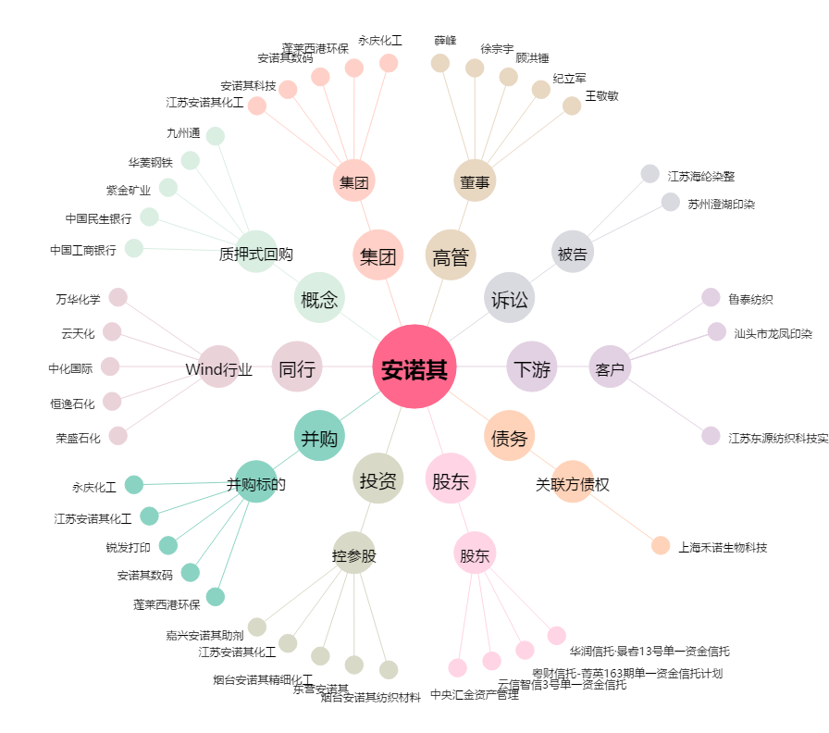
安诺其[300067.SZ] - 关系概览图

